셀강조규칙
 | 0 | 0
직원 정보화 교육 평가 결과

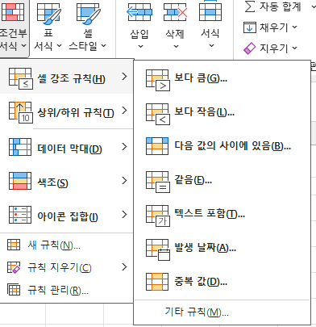
성명 | 평균 | 평가 | 조건부서식 창 메뉴 말고도 [셀 강조 규칙] 메뉴에 자주 사용하는 기능들이 제공된다.
한정희 | 65.1 | ↗
추솔하 | 65.6 | ↗
이충욱 | 44.3 | ↘
여미경 | 67.5 | ↗
이지현 | 60.0 | ↗
송정미 | 58.7 | ↘
이동건 | 75.2 | ↗
김현주 | 40.0 | ↘
정미애 | 48.0 | ↘
한명자 | 64.0 | ↗

상위하위규칙
 | 0 | 0
직원 정보화 교육 평가 결과
 |  |  |  | * 요구사항
성명 | 평균 | 과제 | 총점 | 각 총점이 전체 평균을 초과한 경우 색상으로 구분하기
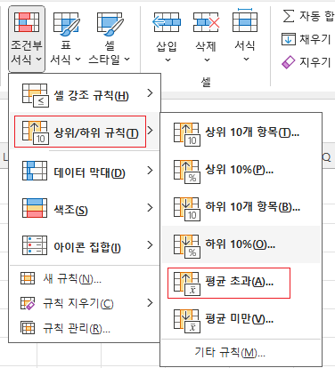
한정희 | 65.1 | 제출 | 85.1
추솔하 | 65.6 |  | 65.6
이충욱 | 44.3 |  | 44.3
여미경 | 67.5 | 제출 | 87.5
이지현 | 60.0 | 제출 | 80.0
송정미 | 58.7 | 제출 | 78.7
이동건 | 75.2 | 제출 | 95.2
김현주 | 40.0 |  | 40.0
정미애 | 48.0 | 제출 | 68.0
한명자 | 64.0 | 제출 | 84.0

이렇게 특정 옵션만 딸깍 해줘도 특별히 수식을 작성하는 등의 작업을 해주지 않아도 된다.
만약 "초과"가 아닌 "이상"으로 조건을 수정해주고 싶다면 [규칙 관리]에 들어가서 아래와 같이 수정할 수 있다.

조건부서식-수식
 | 0 | 0
직원 정보화 교육 평가 결과
 |  |  | * 요구사항
성명 | 총점 | 과제 | 총점이 50점 이상이면서 과제를 제출한 경우에 대상자 행 전체에 "수료자"로 표시하려고 함
한정희 | 65.1 | 제출
추솔하 | 65.6 |  | 1) 데이터 부분 범위 지정 | B4:D13
이충욱 | 44.3 |  | 2) [조건부 서식] > [새 규칙]
여미경 | 67.5 | 제출 | 3)
이지현 | 60.0 | 제출
송정미 | 58.7 | 제출 | 4)
이동건 | 75.2 | 제출
김현주 | 40.0
정미애 | 48.0 | 제출
한명자 | 64.0 | 제출

 |  |  | 참조 방식에 유의하자. F4를 누르면서 참조 방식을 변경할 수 있다.

